LA PHOCEENE
LA PHOCEENE
PHOTOS | BRAND | REF | DESRIPTION | QTY | RETAIL | TOTAL | EAN | RESTRICTION | LANGUAGES
 | LOVEA | 6008379 | Sérum nutritif - Huile de karité | 88,056 | 6.64 € | 584,691.84 € | 3248140661379 | Hors France & Belgique & Suisse & UK | EN / NL/DE/ES/PL/PT/RU
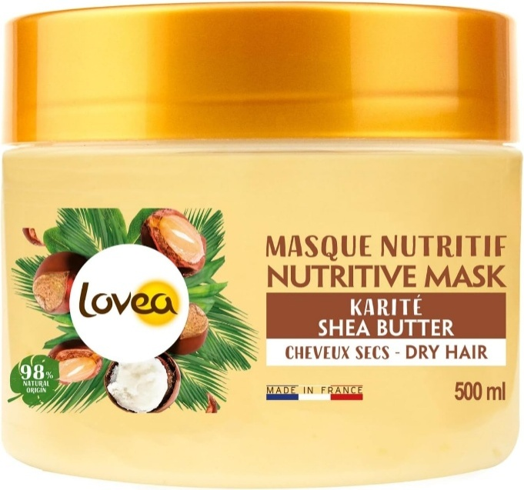 | LOVEA | 6008430 | Masque nutritif Karité 500ml | 101,064 | 7.09 € | 716,543.76 € | 3248140658430 | Hors France & Belgique & Suisse & UK | EN / NL/DE/ES/PL/PT/RU
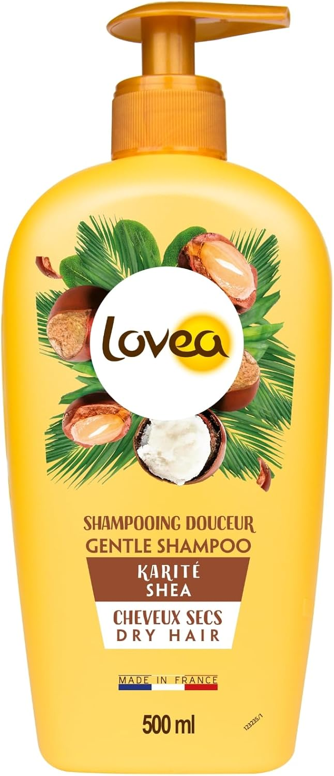 | LOVEA | 6008571 | Shampooing douceur Karité 500ml | 107,142 | 3.59 € | 384,639.78 € | 3248140650571 | Hors France & Belgique & Suisse & UK | EN / NL/DE/ES/PL/PT/RU
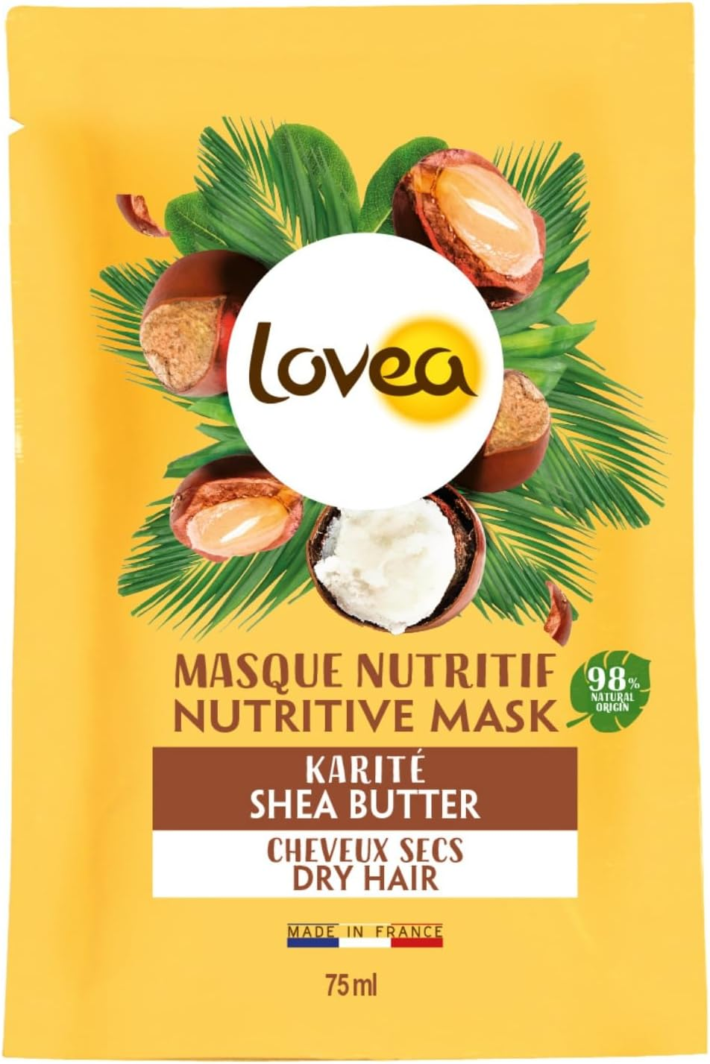 | LOVEA | 6008634 | Masque nutritif Karité - Sachet 75ml | 461,080 | 1.42 € | 654,733.60 € | 3248140656634 | Hors France & Belgique & Suisse & UK | EN
 | LOVEA | 6008826 | Démélant express Karité 250ml | 40,728 | 3.59 € | 146,213.52 € | 3248140000826 | Hors France & Belgique & Suisse & UK | EN / NL/DE/ES/PL/PT/RU
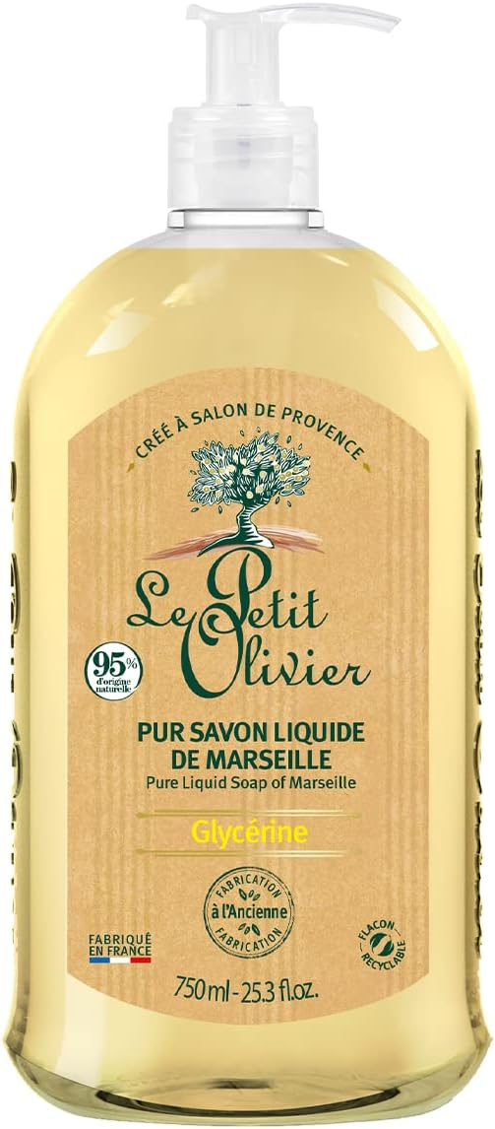 | LE PETIT OLIVIER | 1006322 | Pur Savon Liquide de Marseille Glycérine - 750 ml | 616 | 4.99 € | 3,073.84 € | 3549620006322 |  | GB/NL/DE/ES/PL/PT/RU
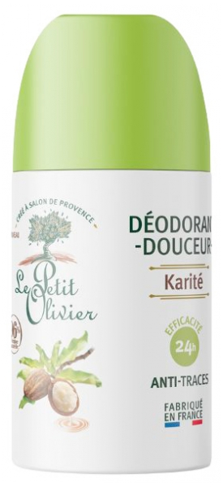 | LE PETIT OLIVIER | 1010008 | Déodorant Douceur - Lait de Karité -50ml | 1,680 | 3.99 € | 6,703.20 € | 3549620010008 |  | EN/NL
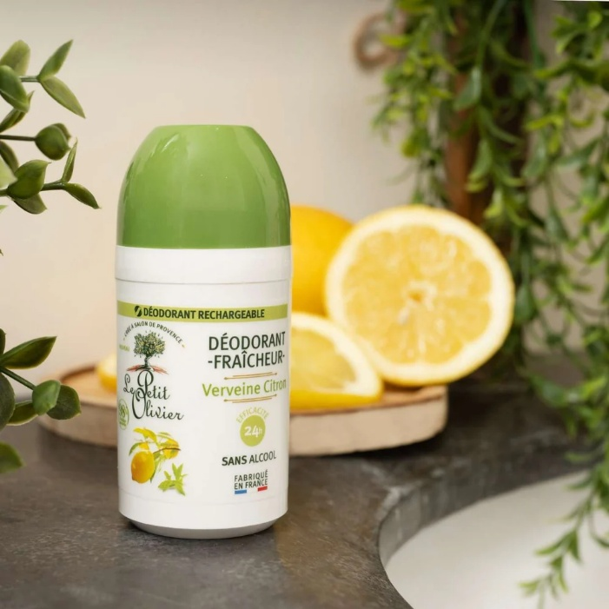 | LE PETIT OLIVIER | 1010022 | Déodorant Fraîcheur - Verveine Citron -50ml | 5,802 | 3.99 € | 23,149.98 € | 3549620010022 |  | EN/NL
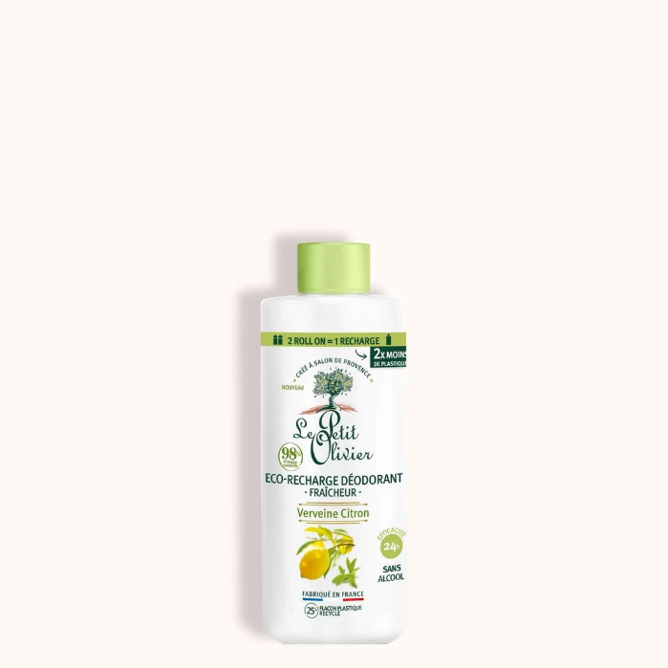 | LE PETIT OLIVIER | 1010039 | Eco-recharge Déodorant Fraîcheur - Verveine Citron - 100ml | 5,868 | 6.35 € | 37,261.80 € | 3549620010039 |  | EN/NL
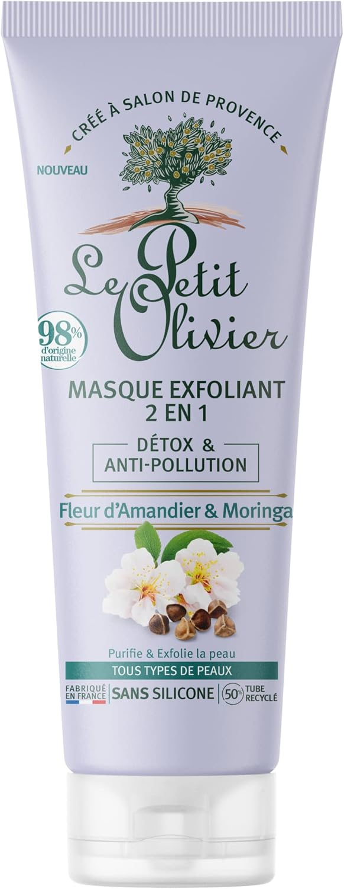 | LE PETIT OLIVIER | 1040081 | Masque Exfoliant 2 en 1 Detox & Anti-Pollution 75ml | 6,896 | 5.90 € | 40,686.40 € | 3549620040081 |  | EN/NL
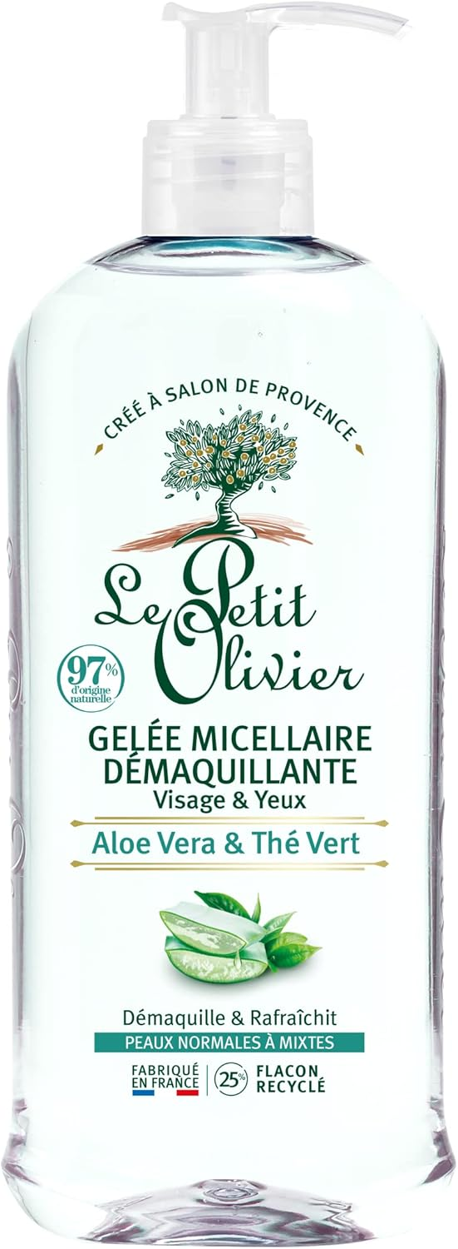 | LE PETIT OLIVIER | 1050011 | Gelée Micellaire Démaquillante - Aloe Vera & Thé Vert - 400ml | 6,720 | 5.90 € | 39,648.00 € | 3549620050011 |  | EN/NL
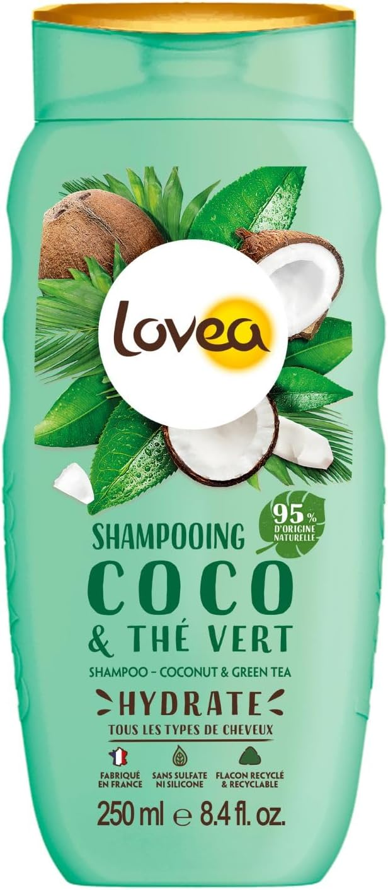 | LE PETIT OLIVIER | 2008262 | Shampooing Coco & Thé Vert - Cheveux normaux - 250ml | 10,185 | 3.49 € | 35,545.65 € | 3506770008262 |  | EN/ NL/DE/ES/IT/PL/PT/RU
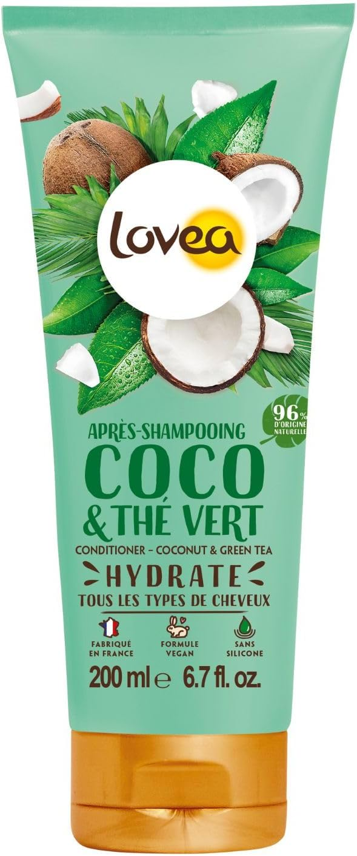 | LOVEA | 2008279 | Après-Shampooing Coco & Thé Vert - Cheveux Normaux - 200ml | 9,420 | 3.55 € | 33,441.00 € | 3506770008279 |  | GB/NL/DE/ES/PL/PT/RU
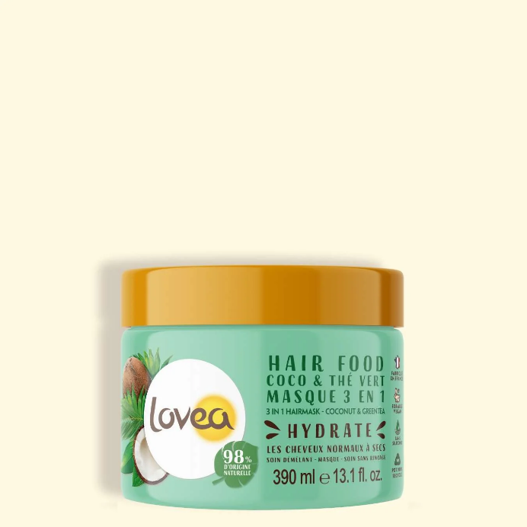 | LOVEA | 2008286 | Hair Food Coco & Thé Vert -Masque 3 en 1 Cheveux normaux à secs-390ml | 11,016 | 7.09 € | 78,103.44 € | 3506770008286 |  | GB/NL/DE/ES/PT/PL/RU
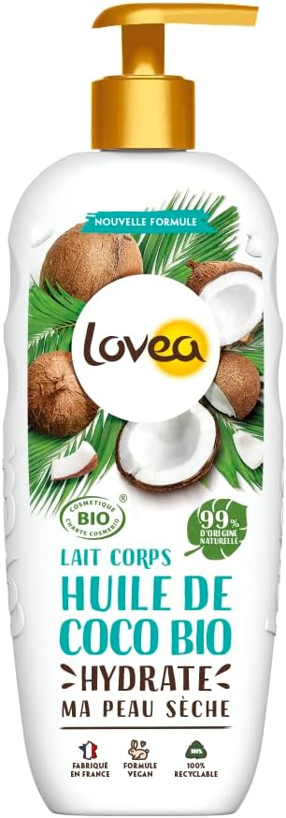 | LOVEA | 2012009 | Lait Corps - Huile de Coco Bio - Certifié BIO Cosmos - 250 ml | 11,550 | 6.45 € | 74,497.50 € | 3506770012009 |  | EN/NL/DE/ES/IT/PL/PT/RU
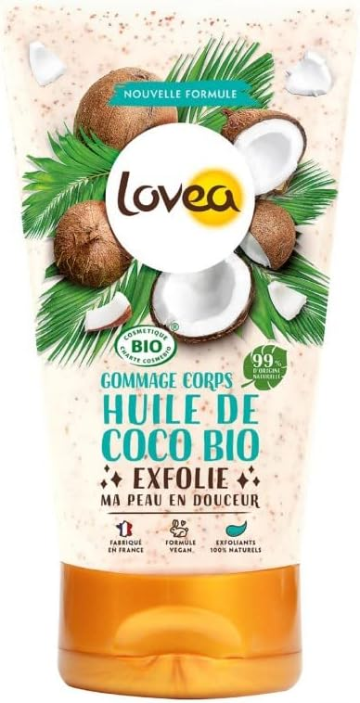 | LOVEA | 2012016 | Gommage Corps - Huile de Coco Bio - Certifié BIO Cosmos - 150ml | 12,224 | 5.99 € | 73,221.76 € | 3506770012016 |  | EN/NL/DE/ES/IT/PL/PT/RU
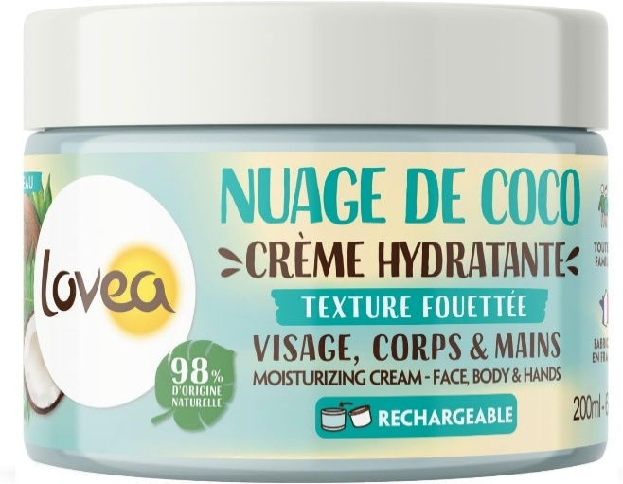 | LOVEA | 2012045 | Crème Hydratante Visage, Corps et Mains - Nuage de Coco - 200ml | 14,312 | 8.99 € | 128,664.88 € | 3506772012045 |  | GB/NL/DE/ES/PT/PL/RU
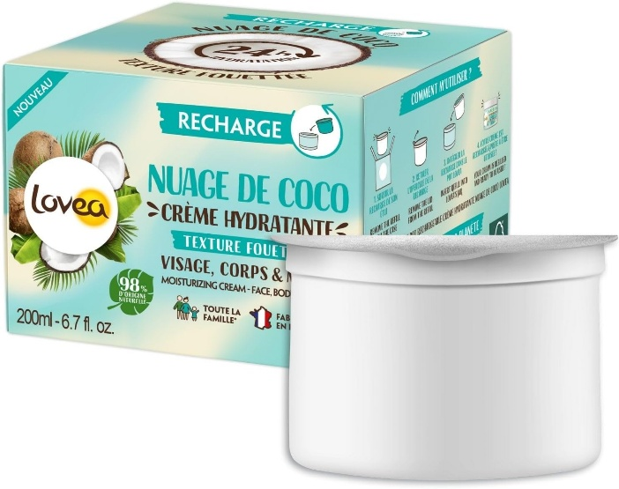 | LOVEA | 2012052 | Recharge - Crème Hydratante Visage, Corps et Mains - Nuage de Coco | 11,512 | 6.99 € | 80,468.88 € | 3506772012052 |  | GB/NL/DE/ES/PT/PL/RU
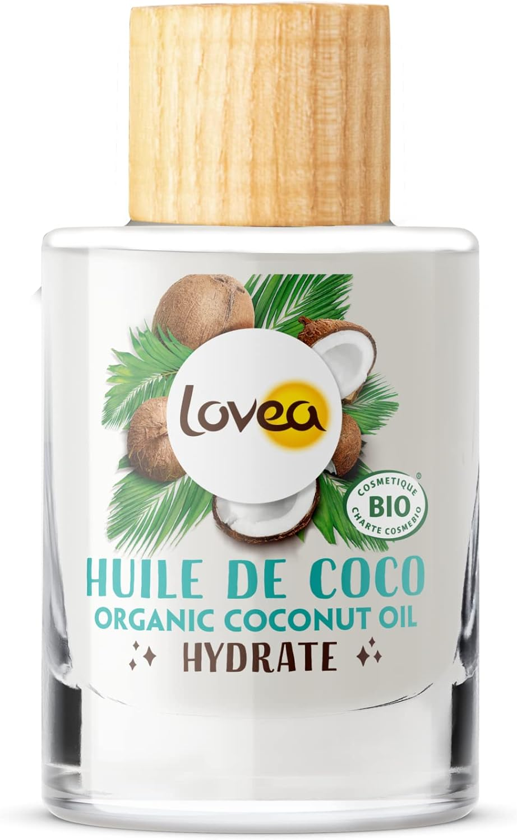 | LOVEA | 2030010 | Huile de Coco Bio - Hydrate - Certifiée BIO Cosmos - 50ml | 19,992 | 5.40 € | 107,956.80 € | 3506770030010 |  | EN/NL/ES/RU
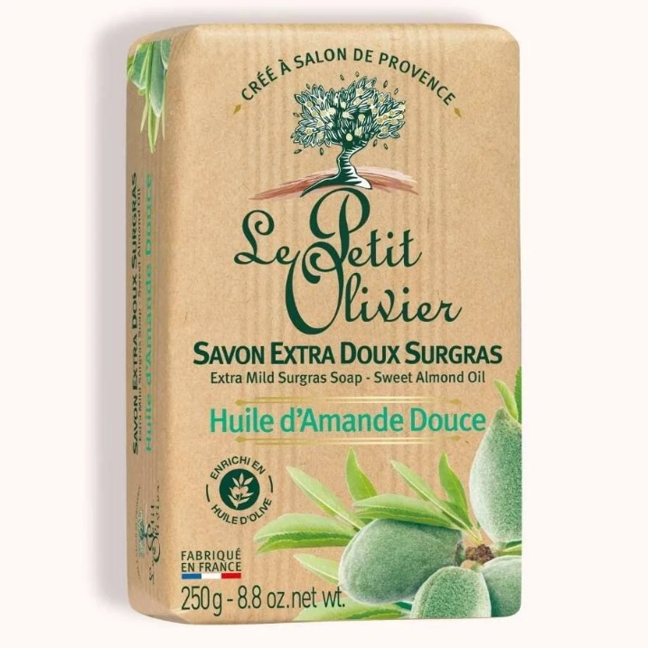 | LE PETIT OLIVIER | 2030027 | Huile d'Amande Douce - Adoucit - 50 ml | 22,956 | 4.90 € | 112,484.40 € | 3506770030027 |  | EN/NL/ES/RU
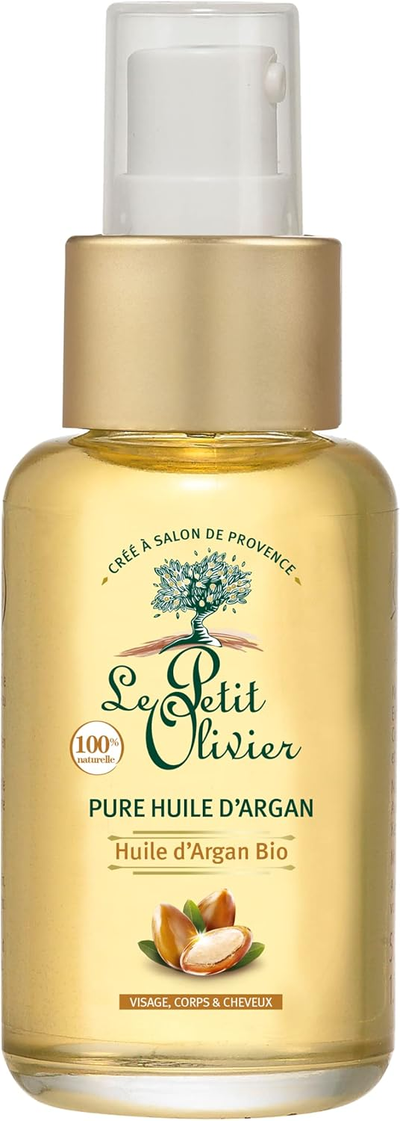 | LE PETIT OLIVIER | 2030034 | Huile d'Argan Bio - Régénère - Certifiée BIO Cosmos - 50ml | 23,736 | 8.90 € | 211,250.40 € | 3506770030034 |  | EN/NL/ES/RU
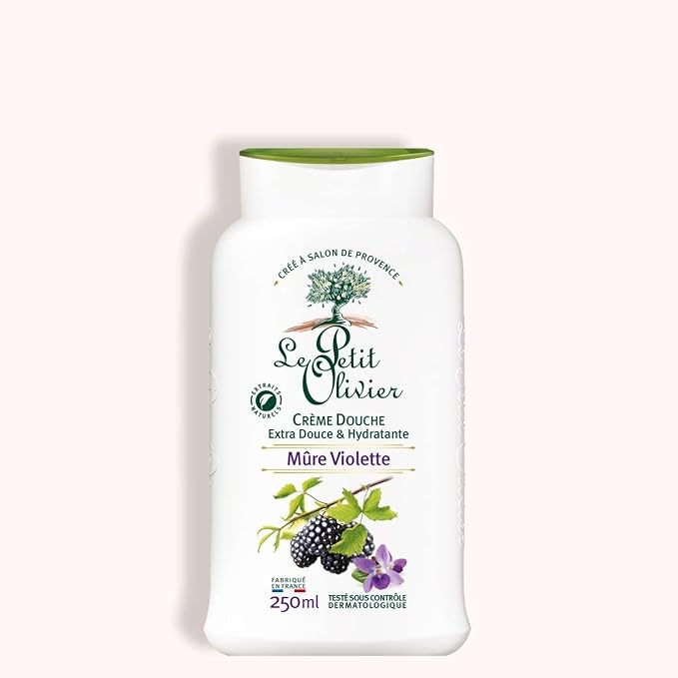 | LE PETIT OLIVIER | 5007480 | Crème Douche Extra Douce & Hydratante Mûre Violette - 250ml | 25,264 | 2.49 € | 62,907.36 € | 3549620007480 |  | EN/NL/DE/ES/PL/PT/RU
 | LE PETIT OLIVIER | 5050011 | Gelée Micellaire Démaquillante - Aloe Vera & Thé Vert - 400ml EXP | 30,000 | 5.90 € | 177,000.00 € | 3549620050011 |  | EN/NL/DE/ES/PL/PT/RU
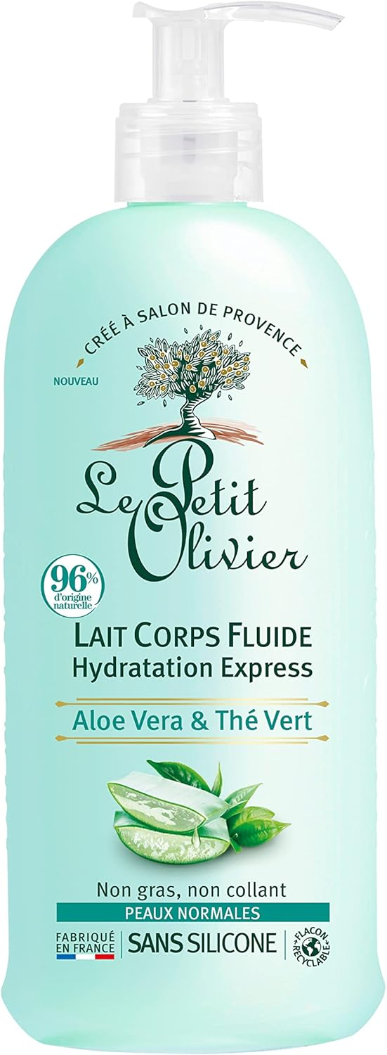 | LE PETIT OLIVIER | 5050035 | Lait Corps Fluide Hydratation Express - Aloe Vera & Thé Vert - 250ml | 30,324 | 4.90 € | 148,587.60 € | 3549620050035 |  | EN/NL
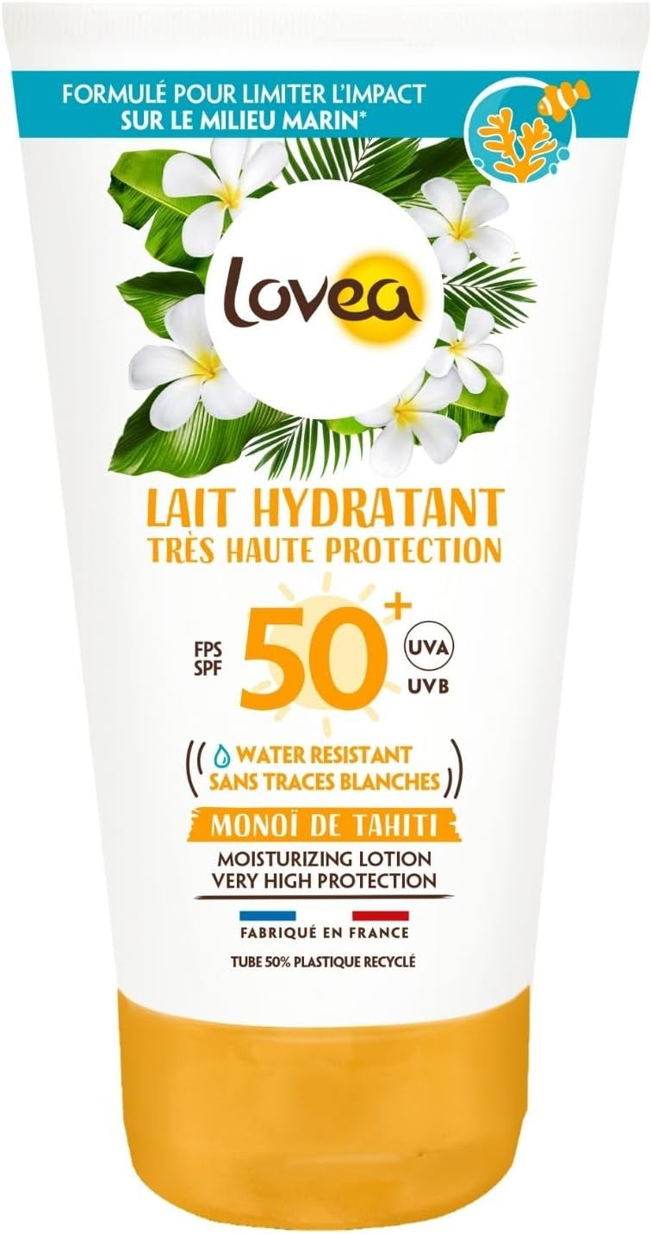 | LOVEA | 2001003 | Lait hydratant FPS 50+ Très haute protection - Monoï de Tahiti | 6,198 | 12.99 € | 80,512.02 € | 3506770001003 |  | EN / NL
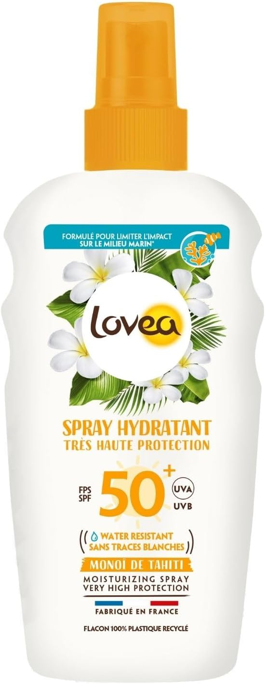 | LOVEA | 2001010 | Spray hydratant FPS 50+ Très haute protection - Monoï de Tahiti | 8,826 | 12.99 € | 114,649.74 € | 3506770001010 |  | EN / NL / DE / ES/ IT / PT
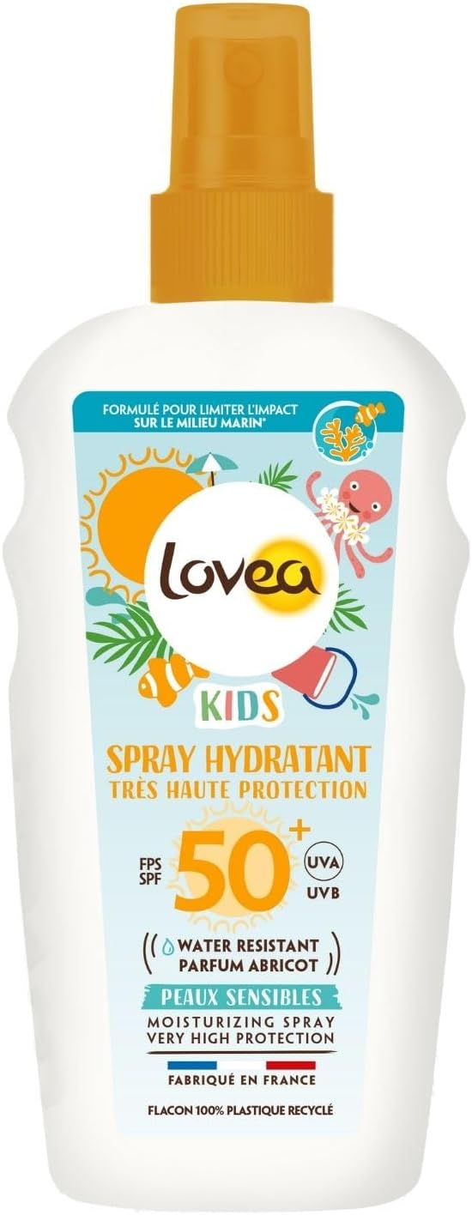 | LOVEA | 2001027 | Spray hydratant FPS 50+ Très haute protection - Kids | 24,943 | 12.99 € | 324,009.57 € | 3506770001027 |  | EN / NL / DE / ES/ IT / PT
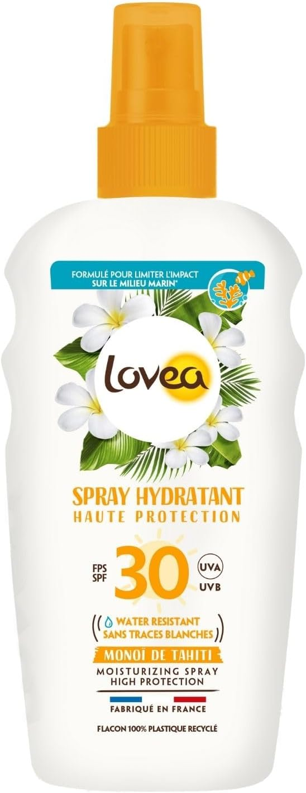 | LOVEA | 2001034 | Spray hydratant FPS 30 Haute protection - Monoï de Tahiti | 22,328 | 11.29 € | 252,083.12 € | 3506770001034 |  | EN / NL / DE / ES/ IT / PT
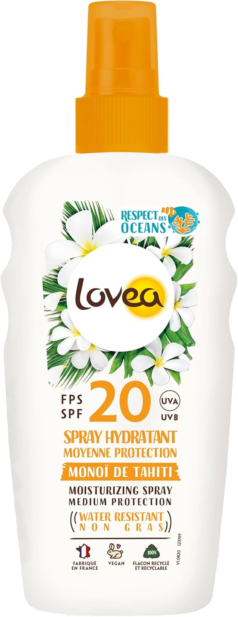 | LOVEA | 2001041 | Spray hydratant FPS 20 Moyenne protection - Monoï de Tahiti | 7,296 | 11.49 € | 83,831.04 € | 3506770001041 |  | /
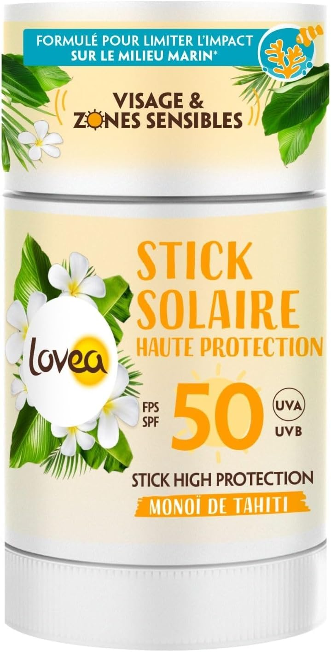 | LOVEA | 2001070 | Stick solaire 50 | 20,736 | 11.89 € | 246,551.04 € | 3506772001070 |  | GB / NL / DE / ES/ PT
 | LOVEA | 2001087 | Mousse Hydratante FPS50+ Très Haute Protection 150ml - Kids | 1,380 | 12.99 € | 17,926.20 € | 3506772001087 |  | FR / GB / NL
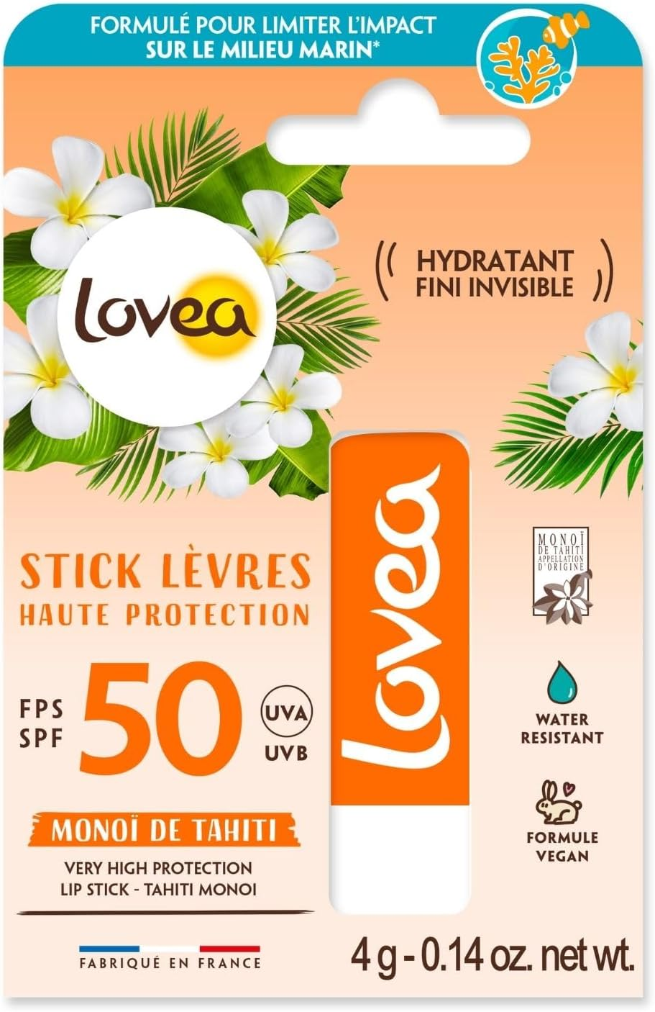 | LOVEA | 2001094 | Stick Lèvres FPS 50 | 4,666 | 3.99 € | 18,617.34 € | 3 506 772 001 094 |  | GB / NL / DE / ES
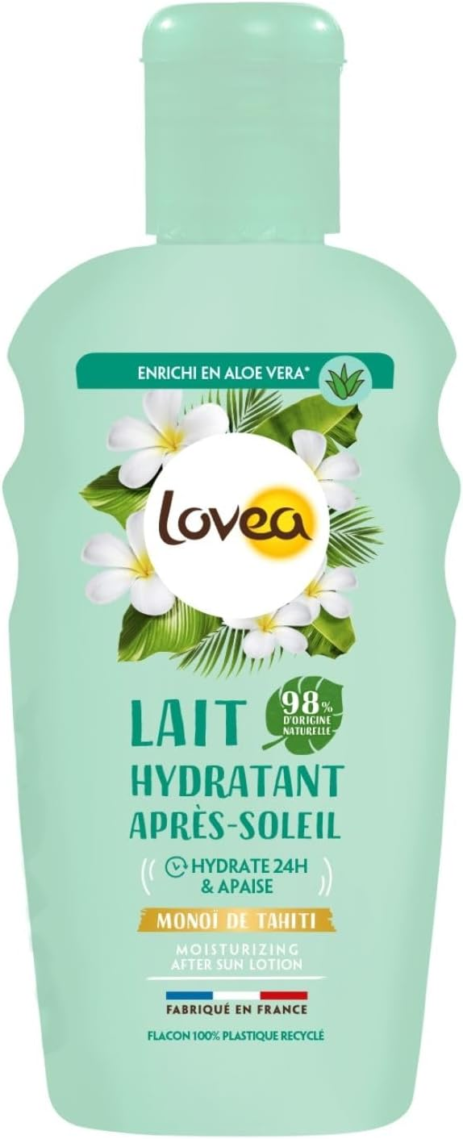 | LOVEA | 2002017 | Lait hydratant Après-soleil - Monoï de Tahiti - 150ml | 15,809 | 6.49 € | 102,600.41 € | 3506770002017 |  | NL / DE / ES / IT / PT
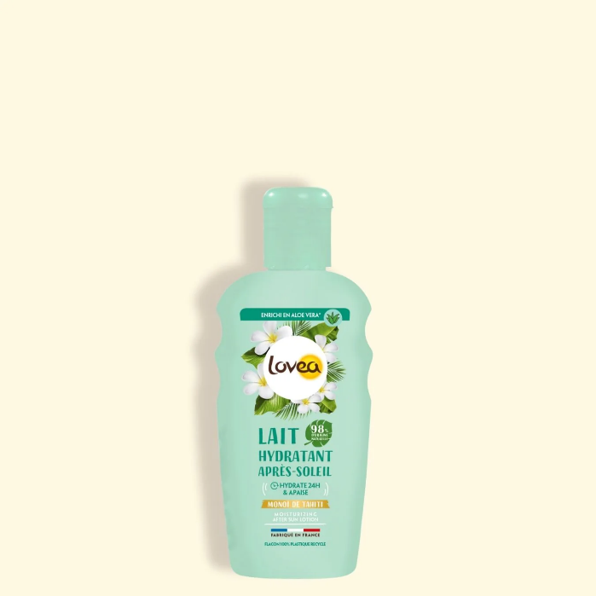 | LOVEA | 2002022 | Lait hydratant Après-soleil - Monoï de Tahiti | 5,062 | 6.49 € | 32,852.38 € | 3506772002022 |  | NL/ ES / DE / IT / PT
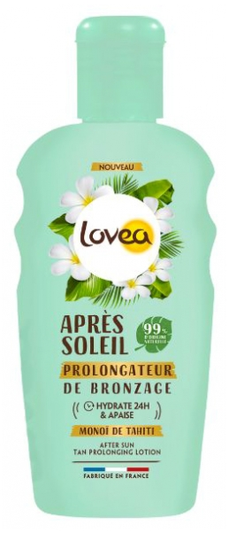 | LOVEA | 2002039 | Lait Prolongateur | 6,245 | 6.99 € | 43,652.55 € | 3506772002039 |  | EN / NL / DE / ES / IT / PT
 | LOVEA | 2002046 | Brume parfumée | 4,307 | 4.99 € | 21,491.93 € | 3506772002046 |  | EN / NL / DE / ES / IT / PT
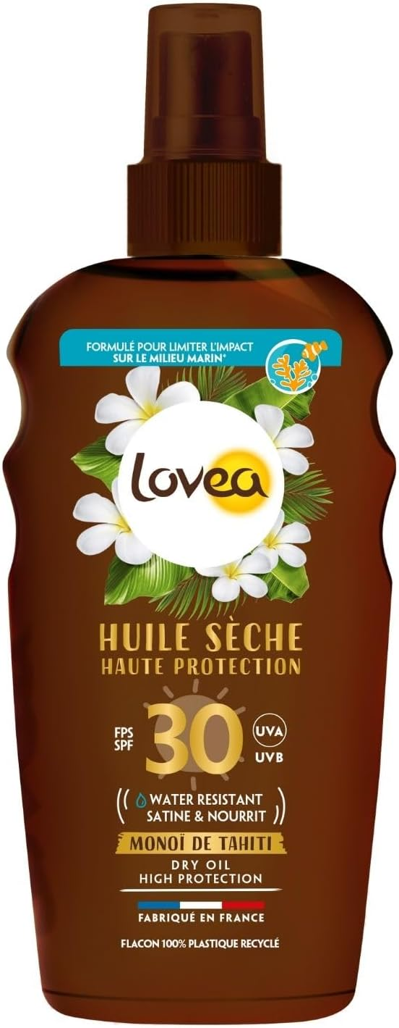 | LOVEA | 2003007 | Huile sèche FPS 30 Haute protection - Monoï de Tahiti | 18,781 | 12.49 € | 234,574.69 € | 3506770003007 |  | EN / NL / DE / ES / IT / PT
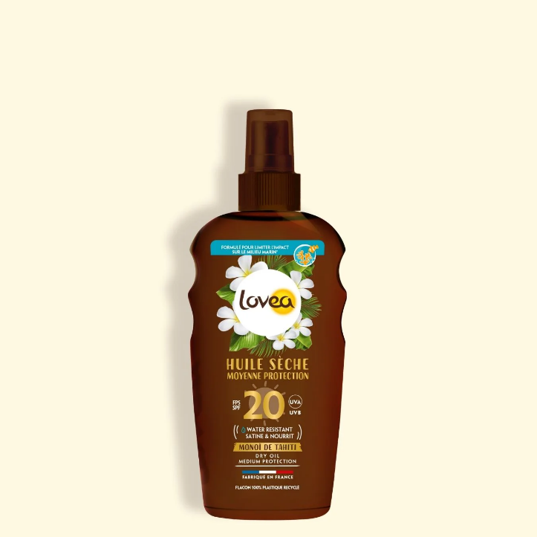 | LOVEA | 2003038 | Huile sèche FPS 20 Moyenne protection - Monoï de Tahiti -150ml | 17,658 | 11.49 € | 202,890.42 € | 3506770003038 |  | EN / NL / DE / ES / IT / PT
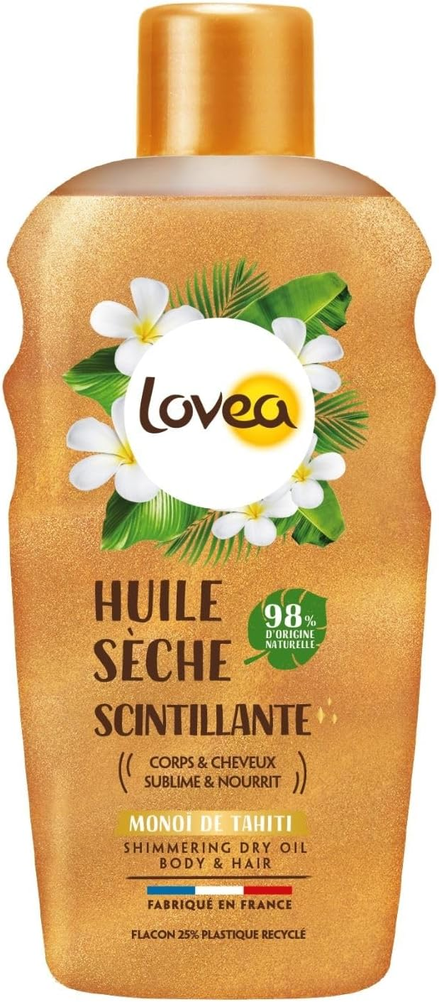 | LOVEA | 2003069 | INNO - Huile sèche scintillante - monoÏ de Tahiti | 5,581 | 8.99 € | 50,173.19 € | 3506770003069 |  | NL/DE/ES/IT/PT
 | LOVEA | 2005016 | Brume 30 | 15,343 | 9.99 € | 153,276.57 € | 3506772005016 |  | FR/UK/NL
 | LOVEA | 2005023 | Brume 50 | 1,572 | 11.49 € | 18,062.28 € | 3506772005023 |  | FR/UK/NL
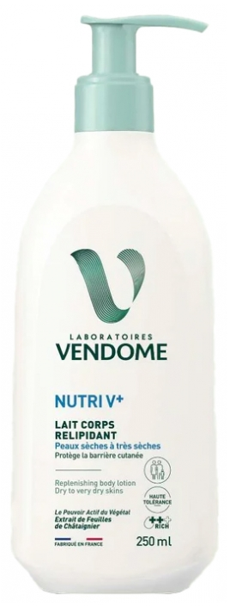 | LABORATOIRES VENDOME |  | Lait corps Vendôme NUTRI V+ / DLUO Vendôme : 01/03/2028 | 26,000 | 7.90 € | 205,400.00 € | 3549623022008 | Hors France & Belgique & Suisse & UK | EN/NL/ES/DE/PT
TOTAL LA PHOCEENE |  |  |  | 1,270,874 | 4.85 € | 6,164,629.88 €

